I OR O PIPE INSERATION IN TANK
ONKAR ENGINE & GENERATOR (P) LIMITED

प्रोडक्ट नाम | वॉटर हीटर अमिका | Work Instruction |  |  |  | हस्ताक्षर | सुपरवाइज़र | इंजीनियर | मैनेजर
डॉक्यूमेंट नंबर | OM/WI/08
इफेक्टिव डेट | 24.10.19
कार्य निर्देश
रेविजन नंबर | 1
ऑपरेशन नंबर | 80
कार्य का नाम : इनलेट और आउटलेट SS पाइप इनसरशन विथ टैंक |  |  |  |  | विभाग :टैंक असेंबली
व्यवस्थित दृष्टिकोण |  |  | नं. | कार्य प्रणाली | नं. | 5S |  | सेफ्टी इंस्ट्रक्शन
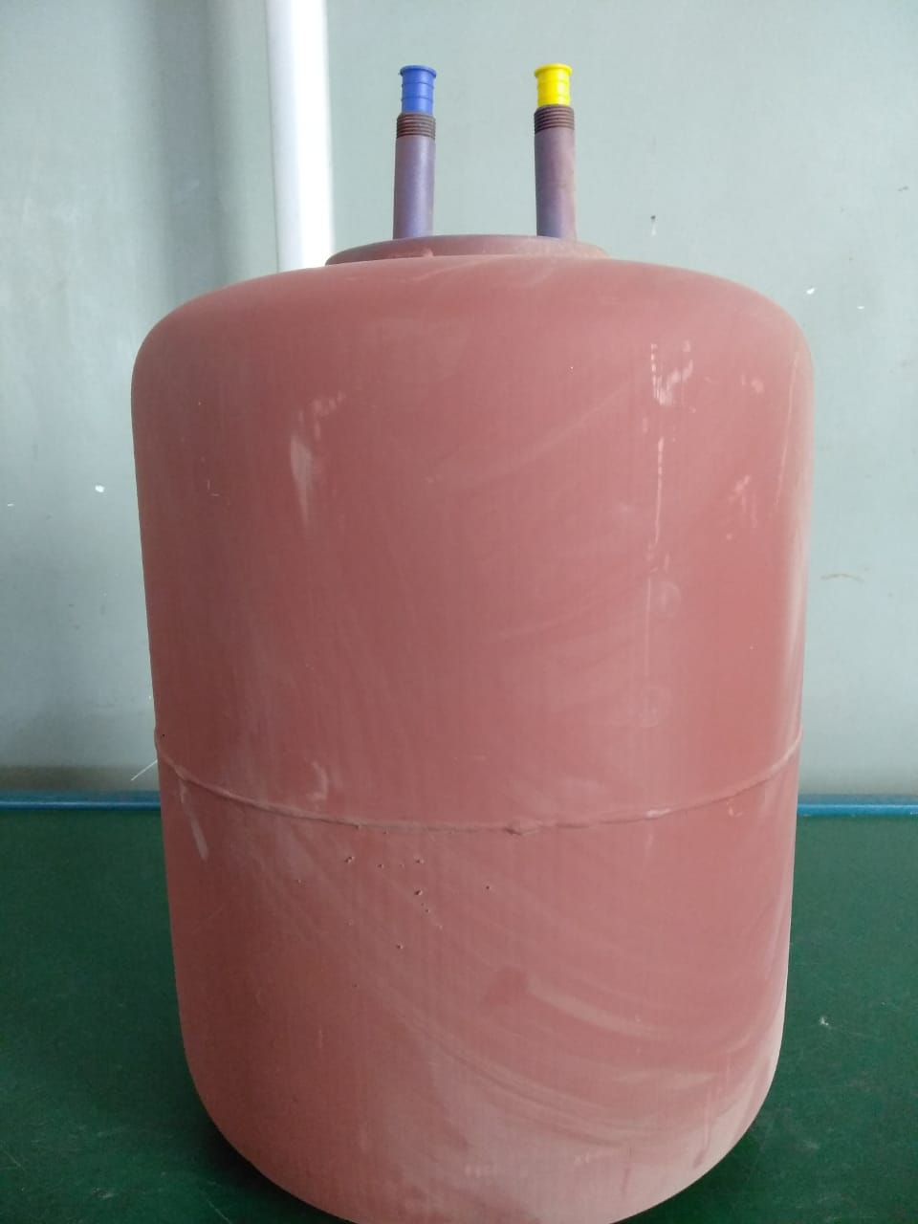 |  |  | 1 | सर्वप्रथम अपने आस पास के कार्य स्थल को साफ़ करे I | 1 | कार्यस्थल साफ सुथरा रखें। |  | USE | NOT USE
 |  |  | 2 | कार्य शुरू करने से पहले सुनिश्चित करे की इनलेट और आउटलेट SS पाइप और टैंक में पिछला कार्य सही हुआ है की नही। | 2 | कार्यस्थल पर आवश्यक सामान ही रखें।
 |  |  | 3 | इनलेट और आउटलेट SS पाइप पर अनाबोंड लगाये और टैंक में फिट करे और लगाने के बाद सुनिश्चित करे की पीला पाइप आउटलेट में और नीला पाइप इनलेट में लगी हो और कही से दोनों स्लीव कटा न हो और पानी का लीकेज न हो I | 3 | टूल, गेज आदि को निर्धारित स्थान पर रखें।
 |  |  | 4 | शुरू के 2 पीस क्वालिटी इंस्पेक्टर से चेक करा कर काम शुरू करे I | 4 | टूल, गेज आदि सामान को गैंगवे पर ना रखें।
 |  |  | 5 | पार्ट को अगले ऑपरेशन(कार्य) के लिए बढ़ा दें I | 5
प्रमुख नियत्रण बातें |  |  |  | पार्ट्स | नं. | इकुएपमेंट / जिग / फिक्सचर / मशीन
Contents/ Spec. | Frequencey | Contents/ Spec. | Frequencey
टैंक में POLYMER कोटिंग टूटी न हो I | 100 दृस्य | दोनों स्लीव कटा न हो I | 100 दृस्य | 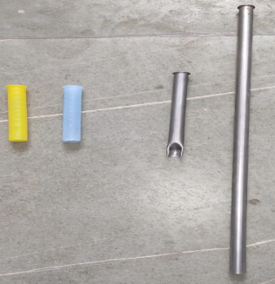 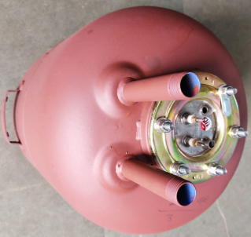 | 1
दूसरे मॉडल का आउटलेट पाइप न हो I | 100 दृस्य |  | 100 दृस्य |  | 2
Note :-(1)- समझ न आने या किसी भी परेशानी में सुपरवाइजर से संपर्क करें।
(२)- रिवर्क करने के लिए सुपरवाइजर से निर्देश लें।
हमारी प्राथमिकता - सुरक्षा , गुणवत्ता व उत्पादतकता

